상품제안서
스포츠 손 쿨토시 | 상품코드: S41829

 |  |  |  |  |  |  | 02-713-8555 | www.synergygift.co.kr
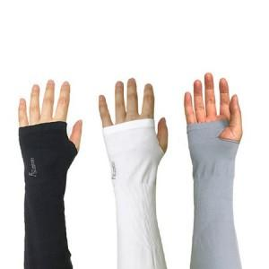

【상세/제작정보】

【인쇄/포장옵션】 | 스티커, 풀칼라, 스크린 / OPP(비닐)

【공급단가】 | 수량 | 300~ | 1,000~ | 3,000~ | 10,000~ | 30,000~
*VAT별도 | 단가 | 1,670원 | 1,650원 | 1,610원 | 1,540원 | 1,480원

【상품 URL】 | https://www.synergygift.co.kr:443/src/goods_detail.php?gdno=41829

